準備作業
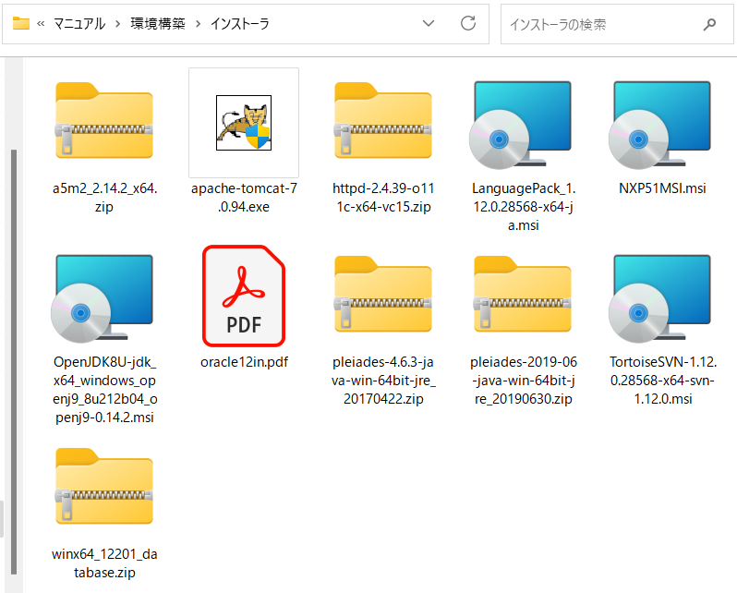
準備作業

 | 概要
 |  | 準備作業

 | 手順
 |  | 1. | 環境構築マニュアルのアクセス
 |  |  | PATH |  | \\10.7.1.3\旧浜松町\3_開発\101349_アプラス\ブランド中継サーバ\マニュアル\環境構築

 |  | 2. | 「インストーラ」フォルダ+環境構築手順書を自分のパソコンに保存する
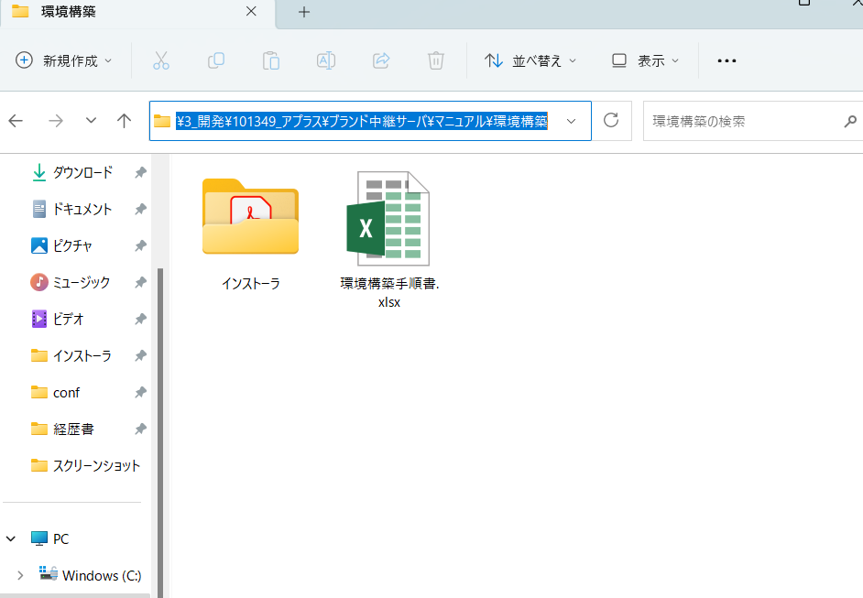

 |  | 3. | 解凍ソフトの準備
 |  |  |  | インストーラフォルダ内に「.Zip」ファイルが多数あります。「7.Zip」など解凍ソフトを使って解凍することを推奨します。

AdoptOpenJdk
AdoptOpenJdk

 | 概要
 |  | war/jarファイルを実行するためのJDK（AdoptOpenJdk）をインストールします。

 | 導入手順
 |  | 1. | AdoptOpenJdkのインストーラを実行します。
 |  |  | インストーラ | OpenJDK8U-jdk_x64_windows_openj9_8u212b04_openj9-0.14.2.msi

 |  | 2. | 「カスタムセットアップ」画面が表示されるまで、設定を変更せず進めます。
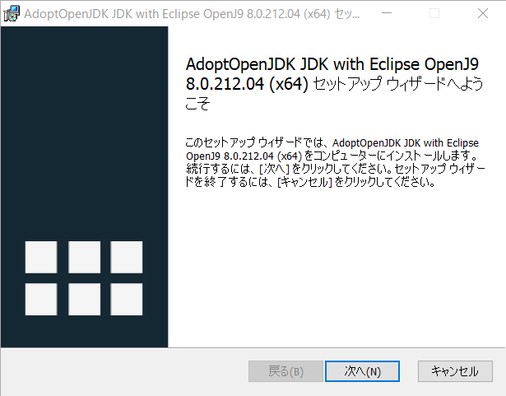

 |  | 3. | 「カスタムセットアップ」画面が表示されたら、「Set JAVA_HOME Variable」をクリックし、
 |  |  | 「ローカルハードドライブにインストール」に変更します。
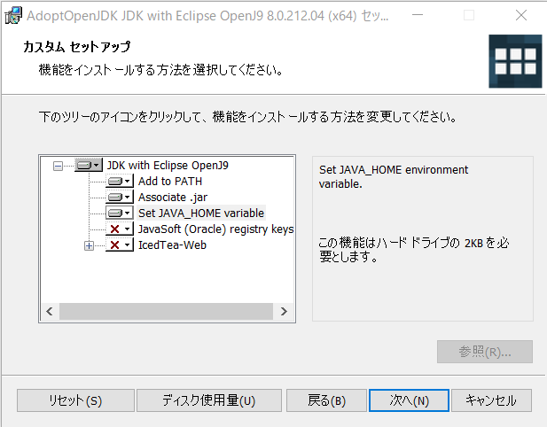

 |  | 4. | インストールが完了するまで、設定を変更せず進めます。

 |  | 5. | インストールが完了したら、ウインドウが閉じます。

 | 検証手順
 |  | 1. | コマンドプロンプトを起動し、以下のコマンドを実行します。
 |  |  | コマンド | java -version
 |  |  | 「openjdk version...」が表示されることを確認します。

 |  | 2. | コマンドプロンプトを起動し、以下のコマンドを実行します。
 |  |  | コマンド | javac -version
 |  |  | 「javac...」が表示されることを確認します。

Oracle A5SQLMk-2
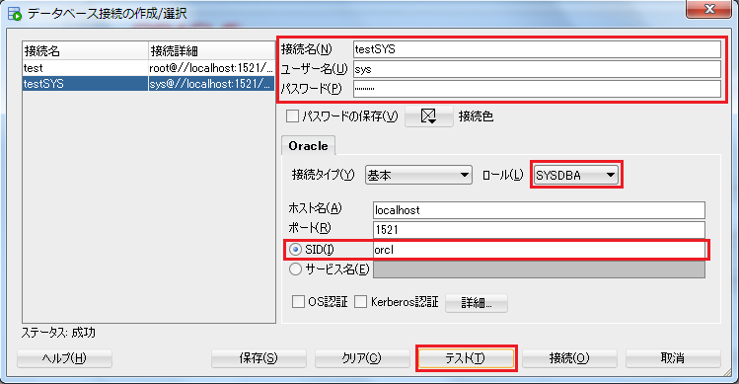
Oracle

 | 概要
 |  | データベース（Oracle）を導入し、接続確認を行います。

 | 導入手順
 |  | 1. | 以下のマニュアルを参照し、Oracleのセットアップを行います。
 |  |  | マニュアル | oracle12in.pdf

 |  | 2. | スタートメニューからSQL Developerを起動します。
 |  |  | 左上の追加ボタンをクリックします。
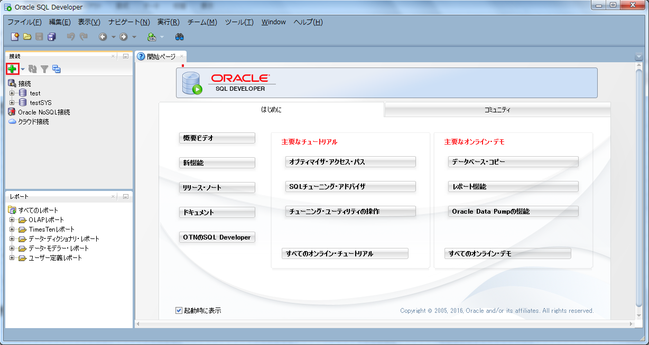

 |  | 3. | DB接続設定を作成し、テスト接続を行います。
 |  |  | テスト接続が成功したら、接続ボタンをクリックして接続可能なことを確認します。
 |  |  | 接続名 | SYS
 |  |  | ユーザー名 | sys
 |  |  | パスワード | ※1.で設定した管理パスワード
 |  |  | ロール | 1521
 |  |  | ロール | ORCL

Tomcat
Tomcat

 | 概要
 |  | Webアプリケーションを実行するためのアプリケーションサーバ（Tomcat）を導入します。

 | 導入手順
 |  | 1. | Tomcatのインストーラを実行します。
 |  |  | インストーラ | apache-tomcat-7.0.94.exe

 |  | 2. | 途中まで、設定を変更せず進めます。
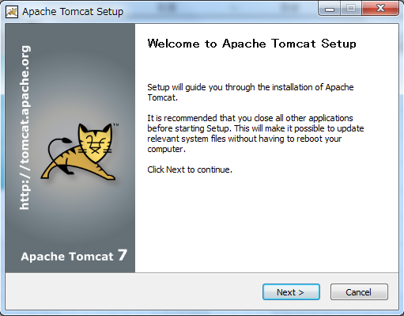

 |  | 3. | JREのパスのみ下記のように指定し、他の設定は変更せず進めます。
 |  |  | JREパス | C:\Program Files\AdoptOpenJDK\jdk-8.0.212.04-openj9\jre

 |  | 4. | インストールが完了したら、ウインドウが閉じます。

 |  | 5. | AdoptOpenJdkの実行設定を行うため、「Tomcat7w.exe」を実行します。
 |  |  | ディレクトリパス | C:\Program Files\Apache Software Foundation\Tomcat 7.0\bin\Tomcat7w.exe

 |  | 6. | 「Java」タブをクリックし、「Java9 Options」欄の設定内容を消去します。

 |  | 7. | 「OK」ボタンをクリックし、ウインドウを閉じます。

 | 検証手順
 |  | 1. | 「Tomcat7w.exe」を実行します。
 |  |  | ディレクトリパス | C:\Program Files\Apache Software Foundation\Tomcat 7.0\bin\Tomcat7w.exe

 |  | 2. | 「Start」ボタンをクリックします。
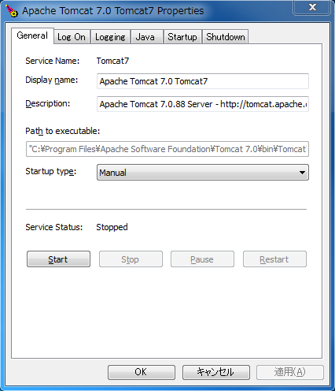

 |  | 3. | ブラウザに以下のURLを入力し、画面が表示されることを確認します。
 |  |  | URL | http://localhost:8080/

Apache
Apache

 | 概要
 |  | HTTPS通信を行う為にWebサーバ（Apache）をインストールします。

 | 導入手順
 |  | 1． | 圧縮ファイルを解凍し、「Apache」フォルダを以下のディレクトリに格納します。
 |  |  | 圧縮ファイル | httpd-2.4.39-o111c-x64-vc15.zip
 |  |  | 格納先 | C:\

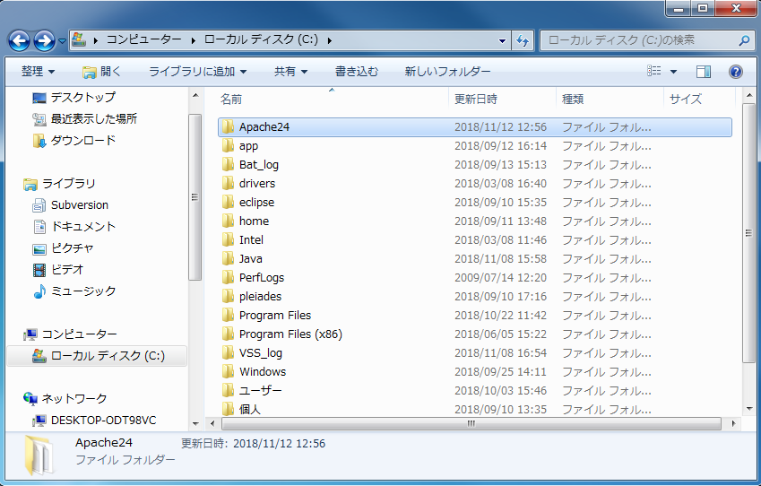

 | 検証手順
 |  | 1． | httpd.exe（C:\Apache24\bin\httpd.exe）を実行します。

 |  | 2． | ブラウザに以下のURLを入力し、画面が表示されることを確認します。
 |  |  | URL | http://localhost/

AJP接続
AJP接続

 | 概要
 |  | ApacheおよびTomcatの設定を変更し、AJP接続による連携が可能な状態にします。
 |  | ※ | 以下の作業はApacheおよびTomcatが停止している状態で実施してください。

 | 導入手順
 |  | 1. | 「server.xml」をテキストエディタで開き、以下の図の枠線内をコメントアウトします。
 |  |  | ディレクトリ | C:\Program Files\Apache Software Foundation\Tomcat 7.0\conf

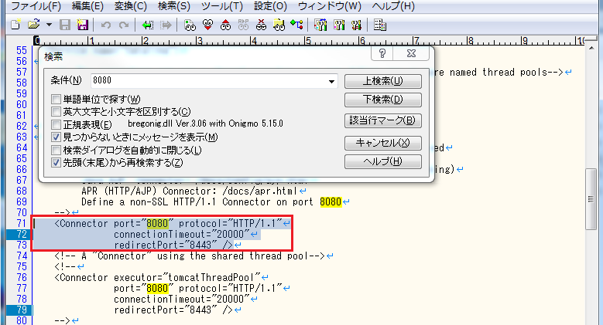

 |  | 2． | httpd.confをテキストエディタで開き、以下の図の枠線内をコメントアウトを外します。
 |  |  | ディレクトリ | C:\Apache24\conf

 | 検証手順
 |  | 1. | 「httpd.exe」を実行し、Apacheを起動します。
 |  |  | ディレクトリ | C:\Apache24\bin\httpd.exe

 |  | 2. | 「Tomcat7w.exe」を実行し、「start」ボタンをクリックしてTomcatを起動します。
 |  |  | ディレクトリ | C:\Program Files\Apache Software Foundation\Tomcat 7.0\bin\Tomcat7w.exe

 |  | 3. | ブラウザに以下のURLを入力し、「Apache Haus」の画面が表示されることを確認します。
 |  |  | URL | http://localhost/

TortoiseSVN
TortoiseSVN

 | 概要
 |  | ドキュメント・ソースコードのバージョン管理ツール（TortoiseSVN）をインストールします。

 | 導入手順（TortoiseSVN）
 |  | 1. | TortoiseSVNのインストーラを実行します。
 |  |  | インストーラ | TortoiseSVN-1.12.0.28568-x64-svn-1.12.0.msi

 |  | 2. | インストールが完了するまで、設定を変更せず進めます。

 |  | 3. | インストールが完了したら、ウインドウが閉じます。

 |  | 4. | SVN用ディレクトリとして、以下のディレクトリを新規作成します。
 |  |  | ディレクトリ | C:\Svn

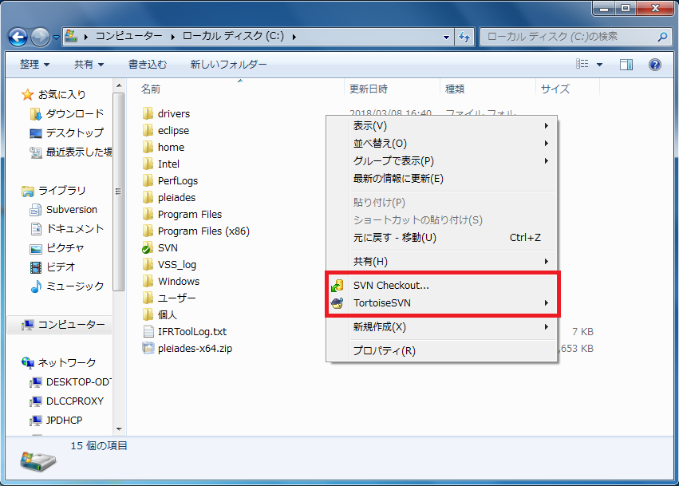
 |  | 5. | 4.で作成したディレクトリ上で右クリックし「SVN Checkout...」をクリックします。

 |  | 6. | 「URL of Repository」に以下のURLを入力し、「OK」ボタンをクリックします。
 |  |  | URL | https://svnserver.wistronits.com/svn/aplus/

 |  | 7. | 「Certificate validation failed」が表示されるため、「Accept the certificate permanently」をクリックします。

 |  | 8. | IDとパスワードの入力を促すダイアログボックスが表示されるので、以下の文字列を入力します。
 |  |  | ID | ※要確認
 |  |  | パスワード | ※要確認

 |  | 9. | ファイルのダウンロードが進行するので、完了したら「OK」ボタンをクリックします。

 | 導入手順（TortoiseSVN日本語化パッチ）
 |  | 1. | TortoiseSVN日本語化パッチのインストーラを実行します。
 |  |  | インストーラ | LanguagePack_1.12.0.28568-x64-ja.msi

 |  | 2. | インストールが完了するまで、設定を変更せず進めます。

 |  | 3. | インストールが完了したら、ウインドウが閉じます。

 |  | 4. | エクスプローラ上で右クリックし「TortoiseSVN」メニューが日本語化されていることを確認します。

Eclipse
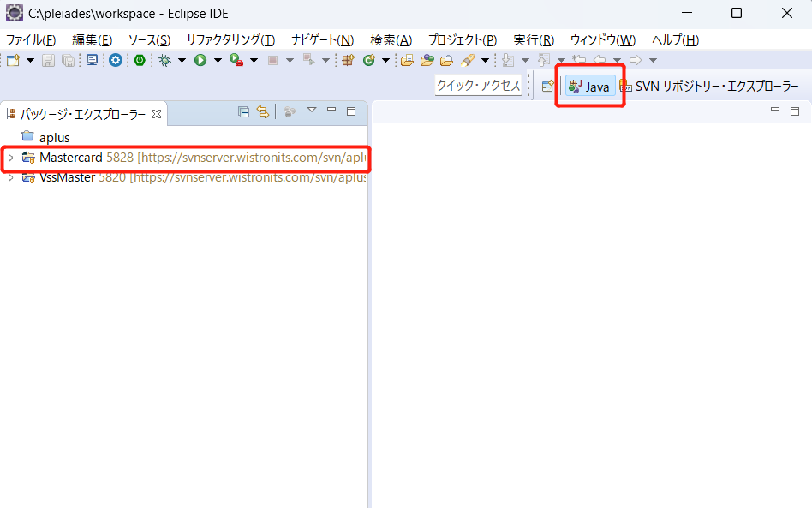
Eclipse

 | 概要
 |  | 統合開発環境（Eclipse）ならびに拡張機能（Subversive）をインストールします。

 | 導入手順（Eclipse）
 |  | 1． | 圧縮ファイルを解凍し、「eclipse」フォルダを以下のディレクトリに格納します。
 |  |  | 圧縮ファイル | pleiades-2019-06-java-win-64bit-jre_20190630.zip
 |  |  | 格納先 | C:\

 |  | 2． | 「eclipse.exe」を実行します。
 |  |  | ワークスペースのディレクトリを確認されるので、任意のディレクトリを指定します。
 |  |  | ディレクトリ | C:\pleiades\eclipse\eclipse.exe

 | 導入手順（Subversive）
 |  | 1. | マーケットプレイスから「Subversive」をインストールするため、「ヘルプ>マーケットプレイス」をクリックする。
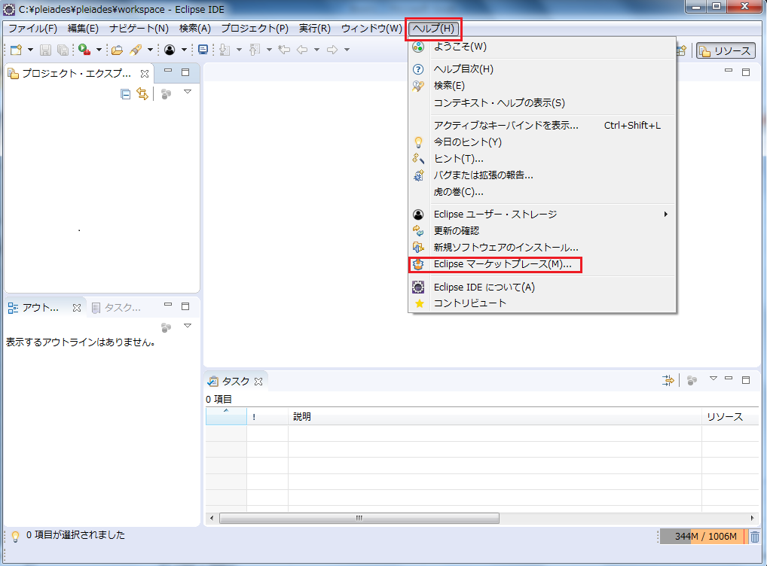

 |  | 2. | 検索欄に「Subversive」を入力し、「インストール」ボタンをクリックします。
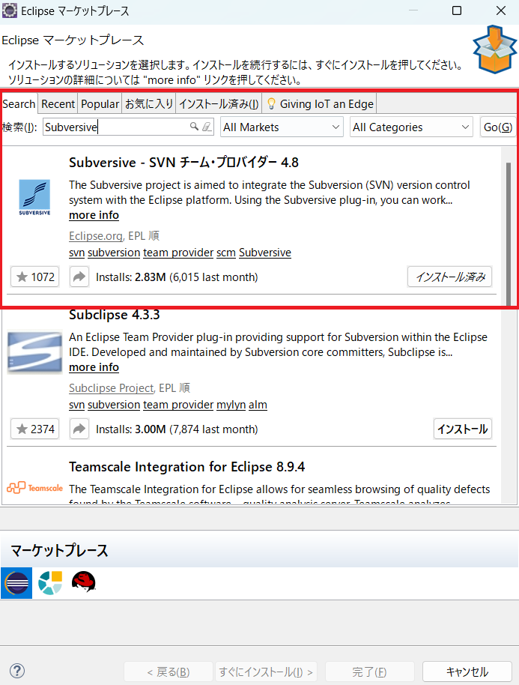

 |  | 3. | 「Subversive」のインストールが完了したら、「Subversive」パースペクティブを開きます。
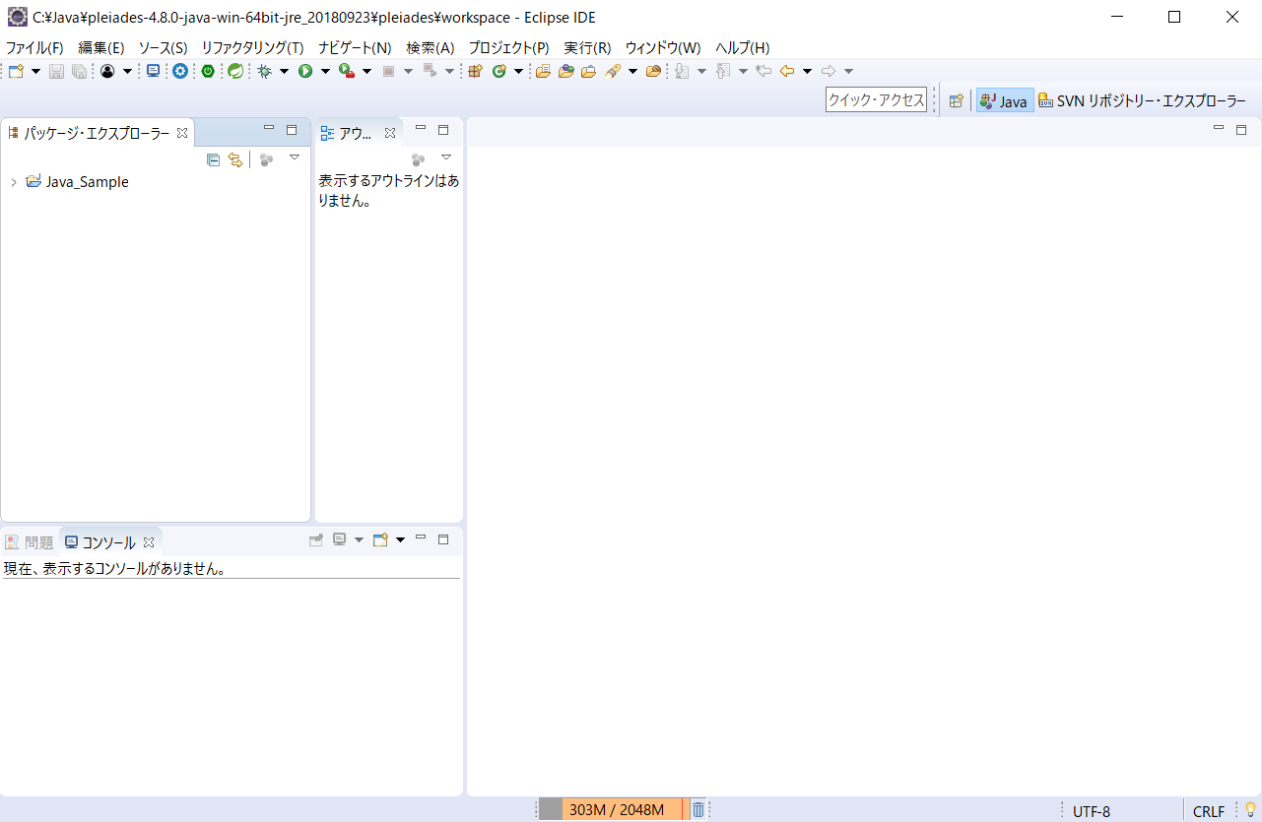

 | 導入手順（リポジトリ接続）
 |  | 1. | SVNリポジトリー上で「右クリック>新規(N)>リポジトリー・ロケーション」をクリックします。
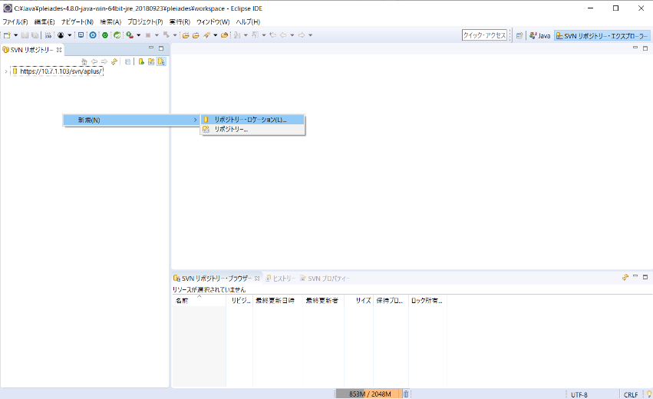

 |  | 2. | 「新規リポジトリー・ロケーション」画面が表示されるため、以下の設定を行います。
 |  |  | URL | https://svnserver.wistronits.com/svn/aplus/
 |  |  | ID | ※要確認
 |  |  | パスワード | ※要確認
 |  |  | 設定が完了したら「OK」ボタンをクリックします。

 |  | 3. | 「SVNリポジトリー」に新しいリポジトリーが追加されているので、
 |  |  | ツリーを開いた先の必要なディレクトリを右クリックし、「チェックアウト」を実行します。
 |  |  | ディレクトリ1 | ※要確認
 |  |  | ディレクトリ2 | ※要確認
 |  |  | 例：trunk\ブランド中継\MSTISS\resource\10.ソースコード\Mastercardの「チェックアウト」
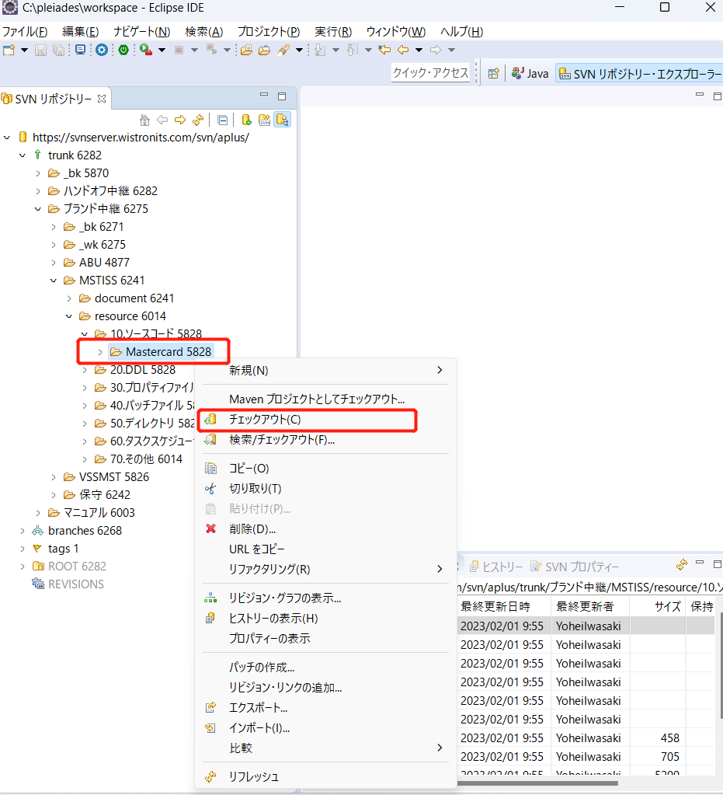

 |  | 4. | 「Java」パースペクティブに切り替え、プロジェクトが追加されていることを確認します。

